关系图
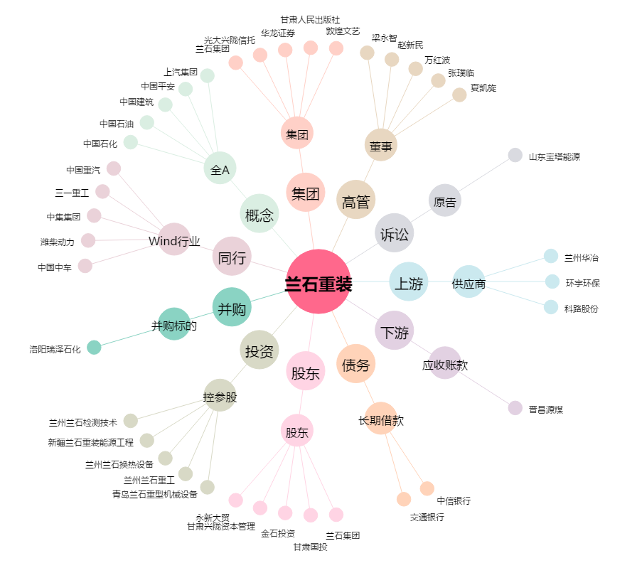
兰石重装[603169.SH] - 关系概览图

